Veiledning til budsjett
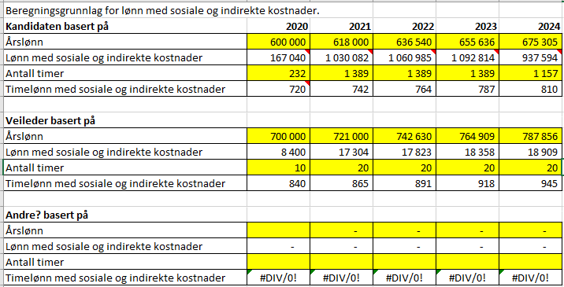
Veiledning til budsjett
Kun gule felter skal fylles ut. |  | Les også i utlysningen hva Forskningsrådet kan støtte.

1. Start med arkfanen "Timesats". Tallene herfra overføres automatisk videre til de andre arkfanene. Her skal dere skrive inn kandidatens og den interne veilederens brutto årslønn for 2020. Deretter beregnes automatisk 3% lønnsøkning for hvert år framover. I det andre gule feltet fører dere inn antall timer det skal arbeides med prosjektet per år. Når dere legger inn antall timer, vil lønn med sosiale og indirekte kostnader beregnes automatisk. NB! I Excel-malen beregnes lønn med indirekte og sosiale kostnader som 1,2 promille av årslønn. Dette er makssatsen og vil for mange virksomheter være litt for høyt. VI BER DERFOR OM AT DERE JUSTERER DETTE PÅSLAGET SLIK AT DET ER I TRÅD MED VIRKSOMHETENS BEREGNING AV LØNN MED SOSIALE OG INDIREKTE KOSTNADER. Dette justeres i formelen som ligger inne i fanen "Timesats".
Les mer om beregning av lønn og indirekte kostnader.
2. Gå til arkfanen "Kostnadsplan": Dere må fordele disse kostnadene på riktig utgiftssted. Igjen er det kun de gule feltene som skal fylles inn. Før inn tallene som mangler i de gule feltene, dvs. utgifter til gradsgivende institusjon for veiledning og kontorplass. NB! Ta kontakt med gradsgivende institusjon for å få vite hvilke kostnader de vil ha i forbindelse med veildening og kontorplass. Legg også inn andre driftskostnader (reiser, bøker osv.). Husk også å avklare med gradsgivende institusjon om de fakturere dere for alle eller bare deler av kostnadene i forbindelse med veiledning og kontorplass. Dette skal dere oppgi i Spesifikasjonsfeltet til kostnadsplanen i søknadsskjemaet.
3. Arkfanen "Kostnadssted": Her fører dere hvor de ulike utgiftene skal fordeles på institusjonstype. F.eks. skal alle utgifter til gradsgivende institusjon føres på "UoH-sektor" (universitets- og høgskolesektor). Utgifter til reise, bøker, osv. føres på "Andre sektorer".
4. Arkfanen "Finansieringsplan": Her er de totale prosjektkostnadene automatisk fylt inn (nederste rad). Dere må fordele disse kostnadene på Forskningsrådet, egen virksomhet og eventuelle andre finansieringskilder. Igjen er det kun de gule feltene som skal fylles inn. Forskningsrådet finansierer beløpene som er oppgitt i tabellen nedenfor. Finansieringen fra Forskningsrådet blir i underkant av 1,8 mill. for hele prosjektperioden. For de fleste prosjektene dekker Forskningsrådet altså mindre enn 50% av de totale prosjektkostnadene.

Maksimalt støttebeløp fra Forskningsrådet
 | 2020 | 2021 | 2022 | 2023 | 2024
3-årige prosjekter (100 %) | 562,500 | 578,000 | 593,500 | 610,000 | 632,500
Støtte per måned | 46,875 | 48,167 | 49,458 | 50,833 | 52,708

4-årig prosjekter (75%) | 421,875 | 433,500 | 445,125 | 457,500 | 474,375
Støtte per måned | 35,156 | 36,125 | 37,094 | 38,125 | 39,531

Et doktorgradsprosjekt er normert til 36 månedsverk. Forskningsrådet åpner for at doktorgradsprosjektet kan utføres på enten 3 år med 100% arbeid med doktorgradsprosjektet, eller på 4 år med 75% arbeid med doktorgradsprosjektet og 25 % arbeid i virksomheten. Tabellen viser maksimalstøtte per år til hhv. 3- og 4-årige prosjekter.
EKSEMPEL
I eksempelet nedenfor dekker Forskningsrådet under 50% av de totale prosjektkostnadene fordi vår støtte også er begrenset til 50% av vår stipendsats. Denne stipendsatsen er altså lavere enn 50% av prosjektkostnadene i det gitte tilfellet.
Et eksempel: Prosjektet starter opp 1. november 2020 og avsluttes 31.oktober 2024. Da går prosjektet over 4 år og satsene for 75% stilling benyttes. 421 875 som er det Forskningrådet kan dekke i et fireåring prosjekt for 2020, deles på 12 måneder (for å få sats pr. måned) og ganges med 2 (for to månedsverk - november og desember). Dette er støttegrunnlaget for 2 måneders arbeid første år. Tilsvarende gjøres for 2024 (siste år hvor det er 10 månedsverk). Se nedenfor hvordan dette vil se ut.

Eksempel | 2020 | 2021 | 2022 | 2023 | 2024 | sum
prosjektperiode 1.11.2020-31.10.2024 | 71,312 | 433,500 | 445,125 | 457,500 | 395,312 | 1,802,749

Timesatsene er i skjemaet beregnet ut ifra 1,2 promille av årslønn eller maks. 1100 kr. Antall timer pr år kan ikke overstige 1850 ved 100% stilling og 1389 ved 75% stilling. Dere må ta kontakt med egen økonomiansvarlig for å få vite hvor mange timer virksomheten opererer med per år.
I eksempelet nedenfor har stipendiaten en årslønn på 600 000 kroner i 2020. For hvert år framover har vi lagt på en 3% lønnsøkning. Deretter har vi ført inn det antall timer stipendiaten og intern veileder skal arbeide per år. Dette er tenkte tall. Søker må vurdere månedsverk og hvor mange timer virksomheten opererer med pr. årsverk. Lønn med sosiale og indirekte kostnader er årslønn ganget med 1,2 promille (600 000 x 0,0012), ganget med antall timer (232) det skal arbeides det året. NB! ALLE TALLENE I DETTE EKSEMPELT ER TENKTE TALL. DERE MÅ LEGGE INN RIKTIG LØNNINGER SAMT TA KONTAKT MED GRADSGIVENDE INSTITUSJON FOR Å FÅ VITE HVA DE KOMMER TIL Å FAKTURERE VIRKSOMHETEN FOR VEILEDNING, KONTORPLASS, OSV.

